Kapak
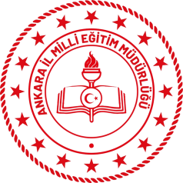 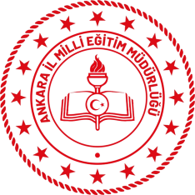 T.C. ANKARA VALİLİĞİ MİLLİ EĞİTİM MÜDÜRLÜĞÜ OKUL/KURUM HİZMET STANDARTLARI
Sıra | Kurum Adı | Sayı
1 | Anadolu Lisesi | 12
2 | Anaokulu | 6
3 | Görme Engelliler İlkokulu | 5
4 | Halk Eğitimi Merkezi | 10
5 | İlkokul | 11
6 | Meslek Eğitim Merkezi | 12
7 | Ortaokul | 13
8 | Özel Eğitim Mesleki Eğitim Merkezi | 8
9 | Rehberlik Araştırma Merkezi | 6
10 | Mesleki ve Teknik Anadolu Lisesi | 9
 | TOPLAM | 92

®© | Ankara Strateji Geliştirme Şube Müdürlüğü - 2019

Son
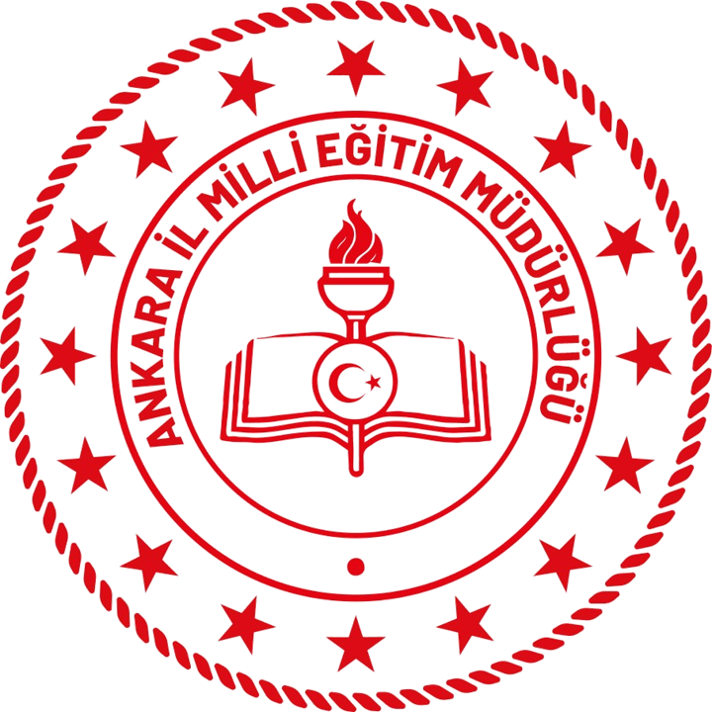

STRATEJİ GELİŞTİRME ŞUBE MÜDÜRLÜĞÜ
Stratejik Planlama Ekibi
2019

